준비페이지
Project D2B2 - 정책

 |  |  |  |  |  |  |  |  | 작성자 김준성

개요
 | 이 문서는 Project D2B2의 기획&개발을 위한 언어의 정의와 용례를 작성한 문서임.

기획 정책

 | 이동 관련
 |  | 전,후 이동 관련
 |  |  | 보행은 Arm Swing Locomotion을 기반으로 이동
 |  |  |  | 팔을 앞뒤로 흔들면 일정 속도로 전진한다(초기값 1m/s)
 |  |  | 아날로그 스틱을 통한 이동은 보조 역할로 제한하여,
 |  |  | 부차적인 가이드는 제공하지 않음
 |  |  | 후진은 Arm Swing Locomotion 기반의 이동 시스템에선 사용되지 않으며,
 |  |  | 아날로그 스틱을 이용한 이동 방식을 사용할 때만 사용할 수 있다.

 |  | 회전 관련
 |  |  | HMD의 회전으로는 시야만 회전 가능(몸은 움직이지 않는다.)
 |  |  | 아날로그 스틱을 좌,우 방향으로 기울여 몸을 회전시킬 수 있음

 |  | 그래픽 관련
 |  |  | Low-Poly그래픽을 주로 이용한다.
 |  |  |  | 레퍼런스
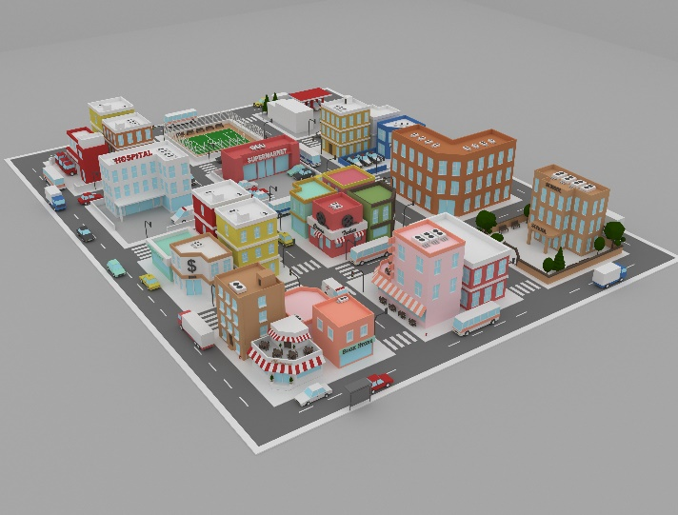

 |  |  |  |  | Low-poly City Pack
 |  |  |  |  | https://www.turbosquid.com/ko/3d-models/low-poly-city-pack-model-1731939
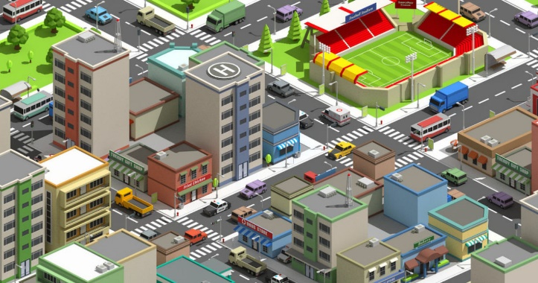

 |  |  |  |  | Low-Poly-Assets-for-your-cities
 |  |  |  |  | https://80.lv/articles/low-poly-assets-for-your-cities/


 |  |  |  |  | https://kr.pinterest.com/pin/39125090503805432/
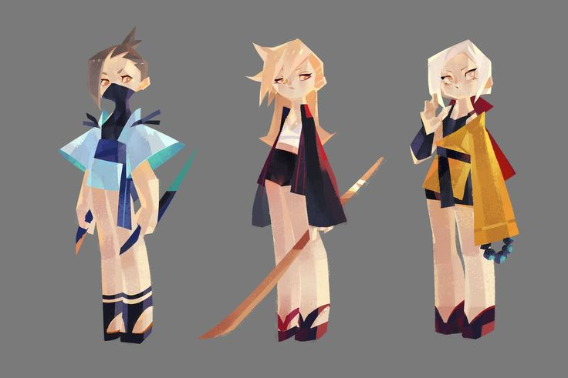

 |  | 영역 관련
 |  |  | 영역 분류
 |  |  |  | 안전, 주의, 위험 영역으로 분류됨
 |  |  |  |  | 안전 영역 |  |  | 인도 위, 건물 내부 등
 |  |  |  |  | 주의 영역 |  |  | 노란 안전선 밖 인도, 초록불이 켜진 상태의 횡단보도 등
 |  |  |  |  | 위험 영역 |  |  | 도로, 빨간불이 켜진 상태의 횡단보도, 차량의 사각지대 등

 |  |  |  | 판정 기준 및 시스템 반응
 |  |  |  |  | 플레이어가 위험 영역에 진입할 경우
 |  |  |  |  |  | 무단횡단, 신호무시, 사각지대 등의 안전 가이드를 호출하며
 |  |  |  |  |  | 게임 오버
 |  |  |  |  | 플레이어가 주의 영역에 진입한 경우
 |  |  |  |  |  | 장기간 머무를 경우 미션 힌트, 혹은 경고 발생
 |  |  |  |  | 플레이어가 안전 영역에 머무를 경우
 |  |  |  |  |  | 게임 루프 계속됨. 특별한 변화사항 없음.

 |  |  | UI 관련
 |  |  |  | 폰트, 폰트 사이즈
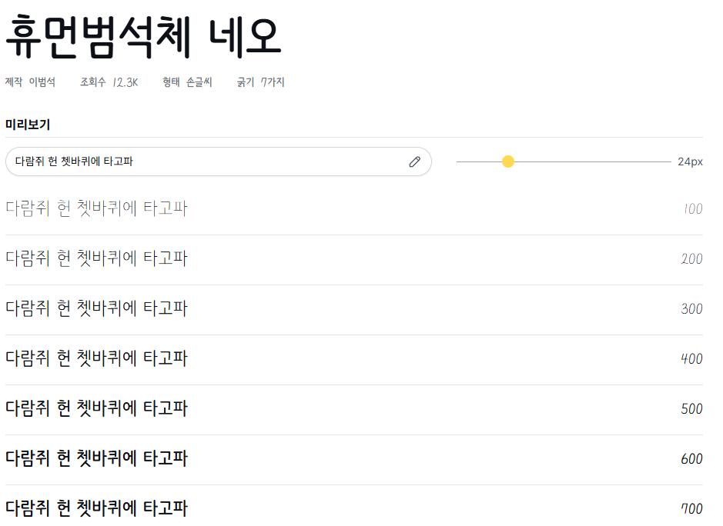

 |  |  |  |  | https://noonnu.cc/font_page/1578
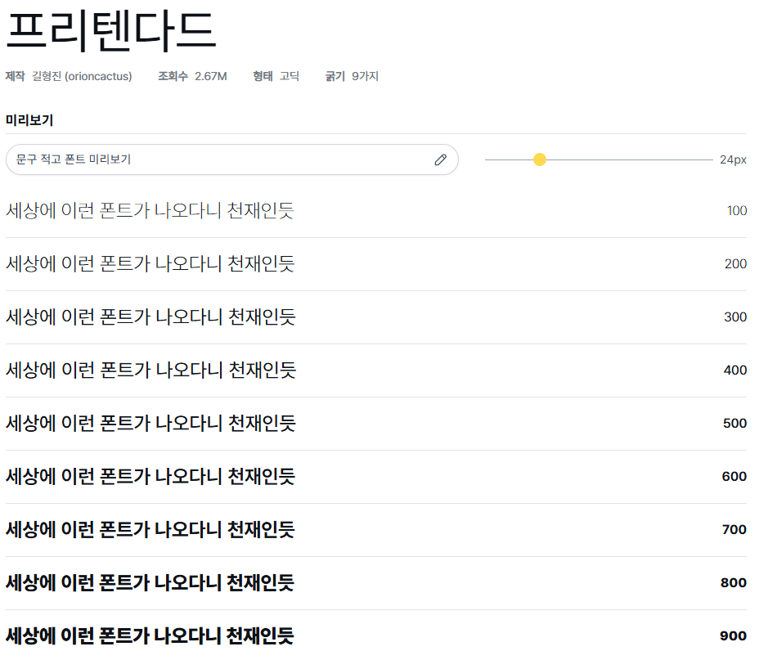

 |  |  |  |  | https://noonnu.cc/font_page/694

 |  |  |  | 휴먼범석체 네오의 둥글둥글한 느낌 혹은 프리텐다드의 가독성 중 택 1(제안)
 |  |  |  | UI 내부 설명문은 최대 한글 공백포함 10자 + 3줄로 구성

 |  |  | UI 배색 관련



 |  | #737E74 |  |  | #F6F1DF
 |  | #ABBA9B |  |  | #3C3D5B
 |  | #D1DED1 |  |  | #8BB3A7
 |  | #F0F0D8 |  |  | #ADD4A9

 |  |  | 추후 추가 예정(UI 마일스톤 끝나기 전에)

 | 미션 흐름 및 실패/성공 판정 정책
 |  | 미션은 다음과 같은 구조로 구성됨
 |  |  | 1 | 진입 조건
 |  |  | 2 | 목표 제시
 |  |  | 3 | 조건 판정 루프
 |  |  | 4 | 성공 또는 실패 판정
 |  |  | 5 | 피드백 제공 및 루프 결정
 |  |  |  |  | 예시 | 횡단보도 건너기 미션
 |  |  |  |  |  | 진입 조건 | 1챕터 시작 시
 |  |  |  |  |  | 목표 | 좌우를 잘 살피고, 손을 든 뒤 초록불 신호에 맞춰 건너기
 |  |  |  |  |  | 성공 조건 | 신호등이 빨간불이라면 횡단보도의 노란 안전선 안에서 대기
 |  |  |  |  |  |  | 신호등이 초록불로 변하면 아래 조건 판정 시작
 |  |  |  |  |  |  | 1 | 좌, 우측 시선 판정 1회 이상
 |  |  |  |  |  |  | 2 | 손 위치의 Y축이 어깨 높이 이상인 상태를 유지하기
 |  |  |  |  |  |  | 3 | 횡단보도 위에서는 멈추지 말기
 |  |  |  |  |  |  | 위 사항을 준수하며 횡단보도 반대편 목표 지점에 도착하면 미션 성공
 |  |  |  |  |  | 실패 조건 | 빨간불일 때 진입
 |  |  |  |  |  |  | 손을 들지 않고 진입
 |  |  |  |  |  |  | 좌우 확인 없이 진입
 |  |  |  |  |  |  | 횡단보도 위에서 4초 이상 정지
 |  |  |  |  |  | 피드백 시스템
 |  |  |  |  |  |  | 성공시
 |  |  |  |  |  |  |  | 임시 내용
 |  |  |  |  |  |  | 실패시
 |  |  |  |  |  |  |  | 임시 내용
 |  |  |  |  |  |  | 미션을 진행하지 않은 채 시간이 지연될 시
 |  |  |  |  |  |  |  | 임시 내용

 | 서버 통신 관련
 |  | 정의 및 목적
 |  |  | 플레이어의 로그인/세션 연결 등의 서버 연결 로직을 체크한다.
 |  | 입력 장치
 |  |  | 자동, UI를 통해 상호작용 가능
 |  | 판정 기준 또는 동작 결과
 |  |  | 서버 응답 시간, 정상/에러 코드 반환, 요구한 코드에 맞는 RETURN값 반환
 |  | 연동 또는 의존 요소
 |  |  | PUN2, 서버 연결 매니저

정책 문서 - 조작 관련
PROJECT D2B2 - 정책

 |  |  |  |  |  |  | 작성자 : 김준성

정책명
 | Arm Swing Locomotion 기반 이동 정책
 | 정책 목적
 |  | VR환경에서 아동이 자연스럽고 몰입감 있는 보행 체험을 제곡하고, VR 멀미를 최소화하기 위한 Arm Swing Locomotion 인식
 |  | 기반의 보행 시스템을 적용한다.
 | 적용 범위
 |  | 플레이어의 전방 보행 이동
 |  | Arm Swing Locomotion 기반 이동 시스템
 |  | 보조 조작으로서 좌측 아날로그 스틱 입력 신호 기반 이동 시스템
 | 정책 규정
 |  | 전방 이동
 |  |  | 1 | 기본 전방 이동은 Arm Swing Locomotion을 인식하여 이루어진다.
 |  |  | 2 | 팔을 앞뒤로 흔드는 동작이 감지되면 n미터 만큼 전진한다.
 |  | 후방 이동
 |  |  | 1 | Arm Swing 방식으로는 후진을 지원하지 않는다.
 |  |  | 2 | 플레이어가 후진이나 방향 전환을 필요로 할 경우, 아날로그 스틱의 입력 기반의 이동 방식으로 진행하여야 한다.
 |  | 가이드 시스템
 |  |  | 1 | Arm Swing 이동 방식은 튜토리얼에서 진행하는 이동 관련 가이드를 통한 학습을 기본으로 한다.
 | 실패 기준 및 처리 규정
 |  | 이동 시스템은 직접적인 실패 판정을 갖진 않으나, 미션 정책 등과 연계되어 실패 처리가 발생할 수 있음.
 |  |  | 1 | Arm Swing이 감지되지 않아 이동 불가
 |  |  |  |  | 5초(기본값, 추후 변동 가능) 이상 움직임이 없을 시 나레이션 대사 등으로 간접 유도(ex"팔을 흔들어 앞으로 이동할 수 있어요" 등)
 |  |  | 2 | 움직임이 비활성화 된 상태에서 Arm Swing, 아날로그 스틱 조작 시도
 |  |  |  |  | 컨트롤러 진동, X 표시 아이콘 등으로 현재 움직임이 비활성화 되어 있는 상태라는 것을 표시
 | 성공 시
 |  | 1 | 팔을 흔드는 속도에 맞는 자연스러운 전진
 |  | 2 | 청각적인 발걸음 소리를 통한 몰입감 제공
 | 예외 및 특수 상황 처리
 |  | 1 | 손을 너무 천천히, 작게 흔드는 경우
 |  |  |  | 최소 진폭 또는 최소 주파수 미만의 운동 시 입력 무시, 반복 시 나레이션 대사 등으로 간접 유도(ex"팔을 좀 가만히 놔둬주면 안 될까?" 등)
 | 정책 철학
 |  | 1 | VR에서의 몰입감을 살리기 위해 물리적 동작 기반 인터랙션을 우선시한다.
 |  | 2 | 실제 몸을 움직이는 학습 효과를 통해 신체 행동과 교육 내용을 결합한다.

정책명
 | 손 들기 동작 판정 정책
 | 정책 목적
 |  | 어린이가 실제 횡단보도에서 손을 들어 자신의 위치를 알리는 습관을 체득하도록 유도한다.
 |  | 또한 VR 내에서 해당 행동을 명확시 인식하고 피드백을 제공함으로써 게임적인 상호작용 경험을 강화한다.
 | 적용 범위
 |  | 모든 횡단보도 건너기 미션
 |  | 미션 성공/실패 조건 판단
 | 정책 규정
 |  | 손 들기 동작 인식 기준
 |  |  | 1 | 컨트롤러의 Y축 위치가 플레이어 HMD의 높이 이상일 경우 '손 듦' 상태로 인식한다.
 |  | 유지 시간 기준
 |  |  | 1 | 손 듦' 상태를 최소 1초(초기값, 변동 가능)이상 유지한 경우 올바른 동작으로 간주된다.
 |  |  | 2 | '주의 영역'(영역 정책 참조)에 들어선 상태에서는 '손 듦' 상태를 유지해야 한다.
 |  | 양 손 들기
 |  |  | 1 | 양 손을 들어도 '손 듦'상태로 인식되나, Arm Swing Locomotion을 사용할 수 없도록 하여
 |  |  |  | 한 손을 든 상태로 움직이는 것을 유도한다.
 |  | 판정 타이밍 조건
 |  |  | 1 | 횡단보도, 혹은 '주의 영역' 접근시 이미 '손 듦' 상태가 되어 있어야 한다.
 |  | 가이드 시스템
 |  |  | 1 | 손 들기 동작은 튜토리얼에서 진행하는 이동 관련 가이드를 통한 학습을 기본으로 한다.
 | 실패 기준 및 처리 규정
 |  |  | 1 | 손을 들지 않고 횡단보도 진입
 |  |  |  |  | 미션 실패, 해당 실패 기준에 대한 원인값을 안전 가이드로 Return
 |  |  | 2 | 손을 들었지만 횡단보도 보행 도중 내림
 |  |  |  |  | 미션 실패, 해당 실패 기준에 대한 원인값을 안전 가이드로 Return
 | 성공 시
 |  | 1 | 효과음, 또는 나레이션을 통한 긍정적인 피드백 제공(ex : "참 잘했어요!")
 | 예외 및 특수 상황 처리
 |  | 1 | 팔이 컨트롤러 추적 범위를 벗어난 경우
 |  |  |  | 신호 관계와 관계없이 '손 듦' 상태 판정 보류.
 |  |  |  | 해당 상태 지속시 관련 나레이션(ex "컨트롤러가 이상해요, 선생님을 불러 보세요!") 제공
 | 정책 철학
 |  | 1 | 어린이 '손 들고 횡단보도 건너기'를 행동을 통해 체득시키는 것이 핵심이며, 단준 미션 조건보다는 팔을 드는 행위 자체가 의미 있는 행동으로 연결되는 루프를 제공해야 한다.
 |  | 2 | 실제 행동의 의도와 목적을 강화하는 설계 철학을 따른다.

정책명
 | 보행 영역 분류 및 위험도 판정 정책
 | 정책 목적
 |  | 플레이어의 현재 위치에 따라 게임 내 반응과 피드백 강도를 조절함으로써, 실제 도로 위 위험에 대한 직관적 감각과 경계심을 학습할 수 있도록 설계한다.
 |  | 이를 통해 어린이가 '위험 구역'을 스스로 인지하고, 예측하고, 회피하거나 올바른 대응을 할 수 있는 능력을 키우도록 유도한다.
 | 적용 범위
 |  | 모든 챕터 및 미션에서의 플레이어 위치
 |  | 영역별 피드백 및 미션 루프 흐름 제어
 |  | 사각지대, 교통 신호 등과 결합된 위치 기반 정책
 | 정책 규정
 |  | 안전 영역
 |  |  | 1 | 인도 위, 건물 내부, 횡단보도 앞 노란 선 뒤쪽 등
 |  |  |  |  | 게임 진행 정상 루프 유지
 |  |  |  |  | 특별한 경고 없음, 플레이어는 안전한 상태.
 |  | 주의 영역
 |  |  | 1 | 초록불이 켜진 횡단보도, 노란 안전선 바깥의 인도, 정차된 차량 사이 등
 |  |  |  |  | 장기 체류 시 경고(나레이션 "이 곳에 오래 있으면 위험해요!" 등)
 |  |  |  |  | 상태의 변화에 따라 위험 영역으로 변경되어 미션이 실패할 수 있음
 |  | 위험 영역
 |  |  | 1 | 빨간불 상태의 횡단보도, 도로, 차량의 사각지대 등
 |  |  |  |  | 진입 즉시 미션 실패 처리
 |  |  |  |  | 해당 실패 기준에 대한 원인값을 안전 가이드로 Return
 | 실패 기준 및 처리 규정
 |  |  | 1 | 위험 영역 무단 진입
 |  |  |  |  | 진입 즉시 미션 실패 처리
 |  |  |  |  | 해당 실패 기준에 대한 원인값을 안전 가이드로 Return
 |  |  | 2 | 주의 영역 내 장기 체류
 |  |  |  |  | 주의 영역이 위험 영역으로 전환될 때까지 체류 중이라면 즉시 미션 실패 처리
 | 성공 시
 |  | 1 | 주의 영역 진입 후 안전한 행동 수행
 |  |  |  | 피드백 없음, 해당 성공 피드백은 미션 관련 피드백이 대신 제공
 | 예외 및 특수 상황 처리
 |  | 1 | 플레이어가 갑작스럽게 위치를 이동하여 현재 영역을 벗어난 경우(ex: 순간이동 등)
 |  |  |  | 인식 오류일 가능성이 있으니 1초간 판정 보류.
 |  |  |  | 이후 미션 실패 처리. 실패의 원인이 없으니 안전 가이드는 호출되지 않는다.
 | 정책 철학
 |  | 1 | 행위보다 위치가 더 우선된 판단 기준이 된다. 아동이 특정 행동을 하기 전에 위험한 위치에 있을 수 있으므로, 어떤 행동을 하는가보다 '어디에 있는가'를 우선 판단 기준으로 삼는다.
 |  | 2 | VR특성상 시야 범위 밖의 위험을 감지하지 못할 수 있으므로, 엔진음 등의 효과음, 긴박한 BGM 등을 통해 '이 곳이 위험한 공간'이라는 인식을 준다.

정책명
 | 시야 및 신체 회전 정책
 | 정책 목적
 |  | 플레이어가 시야 이동과 신체 방향 전환을 구분하여, 좌우 확인 등 교육 목적에 부합하는 행동을 했을 시 시스템이 해당 행동을 정확하게 감지할 수 있도록 한다.
 | 적용 범위
 |  | 모든 챕터의 시야 회전 및 방향 전환
 |  | 좌우 확인 미션 조건 판단.
 |  | Arm Swing Locomotion기반 보행 중 방향 제어
 | 정책 규정
 |  | 손 들기 동작 인식 기준
 |  |  | 1 | 컨트롤러의 Y축 위치가 플레이어 HMD의 높이 이상일 경우 '손 듦' 상태로 인식한다.
 |  | 유지 시간 기준
 |  |  | 1 | 손 듦' 상태를 최소 1초(초기값, 변동 가능)이상 유지한 경우 올바른 동작으로 간주된다.
 |  |  | 2 | '주의 영역'(영역 정책 참조)에 들어선 상태에서는 '손 듦' 상태를 유지해야 한다.
 |  | 양 손 들기
 |  |  | 1 | 양 손을 들어도 '손 듦'상태로 인식되나, Arm Swing Locomotion을 사용할 수 없도록 하여
 |  |  |  | 한 손을 든 상태로 움직이는 것을 유도한다.
 |  | 판정 타이밍 조건
 |  |  | 1 | 횡단보도, 혹은 '주의 영역' 접근시 이미 '손 듦' 상태가 되어 있어야 한다.
 |  | 가이드 시스템
 |  |  | 1 | 손 들기 동작은 튜토리얼에서 진행하는 이동 관련 가이드를 통한 학습을 기본으로 한다.
 | 실패 기준 및 처리 규정
 |  |  | 1 | 손을 들지 않고 횡단보도 진입
 |  |  |  |  | 미션 실패, 해당 실패 기준에 대한 원인값을 안전 가이드로 Return
 |  |  | 2 | 손을 들었지만 횡단보도 보행 도중 내림
 |  |  |  |  | 미션 실패, 해당 실패 기준에 대한 원인값을 안전 가이드로 Return
 | 성공 시
 |  | 1 | 효과음, 또는 나레이션을 통한 긍정적인 피드백 제공(ex : "참 잘했어요!")
 | 예외 및 특수 상황 처리
 |  | 1 | 팔이 컨트롤러 추적 범위를 벗어난 경우
 |  |  |  | 신호 관계와 관계없이 '손 듦' 상태 판정 보류.
 |  |  |  | 해당 상태 지속시 관련 나레이션(ex "컨트롤러가 이상해요, 선생님을 불러 보세요!") 제공
 | 정책 철학
 |  | 1 | 어린이 '손 들고 횡단보도 건너기'를 행동을 통해 체득시키는 것이 핵심이며, 단준 미션 조건보다는 팔을 드는 행위 자체가 의미 있는 행동으로 연결되는 루프를 제공해야 한다.
 |  | 2 | 실제 행동의 의도와 목적을 강화하는 설계 철학을 따른다.

정책명
 | RayCast 기반 대상 선택 및 상호작용 정책
 | 정책 목적
 |  | VR 컨트롤러를 통해 Scene 내부 환경 속 대상(NPC, 오브젝트 등)을 명확하게 지정하고
 |  | 그 대상과 상호작용하거나 그 대상의 정보를 인식하는 기능
 | 적용 범위
 |  | 플레이어 컨트롤러의 Raycast로 Scene 내 오브젝트를 선택
 |  | 선택된 대상의 태그/레이어/인터랙션 가능 여부 인식
 |  | 멀티플레이 환경에서는 플레이어별 선택 동기화 유지
 | 정책 규정
 |  | RayCast란?
 |  |  | 1 | VR 컨트롤러 정면으로 Ray를 사출하고, 사출된 Ray의 연장선에 닿은 충돌체를 감지함
 |  | 물체 인식
 |  |  | 1 | 충돌체의 태그/레이어를 인식하고, 상호 작용 가능한 오브젝트일 경우 상호작용을 개시함.
 |  | 상호작용
 |  |  | 1 | 상호 작용 가능한 오브젝트와 충돌했을 경우, 해당 오브젝트와 상호 작용을 시작한다.
 |  | 시각 피드백
 |  |  | 1 | 오브젝트가 Ray와 충돌했을 경우 Outline, Glow 등의 하이라이트 기능을 통해 해당 오브젝트가 선택된 상태임을 명확히 전달해야 함.
 | 실패 기준 및 처리 규정
 |  | Ray가 어떤 대상과도 충돌하지 않음
 |  |  | 1

 |  |  | 2

 | 성공 시
 |  | 1 | 주의 영역 진입 후 안전한 행동 수행

 | 예외 및 특수 상황 처리
 |  | 1 | 플레이어가 갑작스럽게 위치를 이동하여 현재 영역을 벗어난 경우(ex: 순간이동 등)

 | 정책 철학
 |  | 1 | 행위보다 위치가 더 우선된 판단 기준이 된다. 아동이 특정 행동을 하기 전에 위험한 위치에 있을 수 있으므로, 어떤 행동을 하는가보다 '어디에 있는가'를 우선 판단 기준으로 삼는다.
 |  | 2 | VR특성상 시야 범위 밖의 위험을 감지하지 못할 수 있으므로, 엔진음 등의 효과음, 긴박한 BGM 등을 통해 '이 곳이 위험한 공간'이라는 인식을 준다.

정책명
 | 시점 전환 정책
 | 정책 목적
 |  | 교통안전 교육 중 특정 이벤트가 발생했을 때, 플레이어의 시점을 자동으로 전환하여
 |  | 중요 학습 내용을 시각적으로 강조하고, 이동 조작을 제한함으로써 학습 내용에 집중할 수 있도록 한다.
 | 적용 범위
 |  | 안전 가이드 이벤트(사각지대 체험, 올바른 횡단보도 보행 방법 안내 등)
 |  | 플레이어 시점의 이동 조작(Input)
 | 정책 규정
 |  | 이벤트 트리거
 |  |  | 1 | 차량의 사각지대 접근, 빨간불에 도로 진입 등 미리 정의된 이벤트 트리거 발생 시 자동 발동
 |  | 시점 전환 방식
 |  |  | 1 | 페이드 인/ 페이드 아웃으로 플레이어의 시야를 잠시 차단하고, 이벤트가 시작되는 위치로 시점을 자연스럽게 이동함
 |  | 시점 제어 가능 범위
 |  |  | 1 | HMD회전은 가능(좌우/상하), 그러나 이동/회전 등 몸을 움직이는 조작은 제한됨
 |  | 조작 비활성화 항목
 |  |  | 1 | Arm Swing Locomotive, 아날로그 스틱 이동
 | 실패 기준 및 처리 규정
 |  | 이벤트 진행 중 입력 제한이 정상적으로 작동되지 않음
 |  |  | 1 | 경고 로그 출력
 |  | 플레이어가 시점 이탈을 시도
 |  |  | 1 | 지정된 시점 중심에서 크게 벗어나지 않도록 제한(자석에 이끌린다는 듯한 느낌으로 부드럽게 처리)

 | 예외 및 특수 상황 처리
 |  | 1 | 플레이어가 이상한 곳을 바라보고 있음
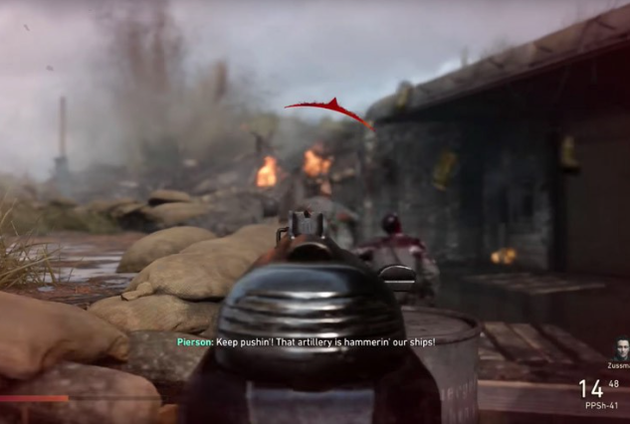
 |  |  |  |  |  | 인디케이터(자료 화면 크로스헤어 위쪽 방향 표시 기능)등을 이용해 보여주고 싶은 장소를 강조.
 |  |  |  |  |  | 계속 이상한 곳을 바라볼 시 나레이션(ex"집중하세요!") 출력

 | 정책 철학
 |  | 1 | 이동 제한은 처벌이 아닌 집중 유도를 위한 도구이며, 시야를 자유롭게 움직일 수 있도록 유지해 VR 몰입감을 최대한 보존한다.

시각자료(참고)
미션관련

영역관련1 |  | 영역관련2
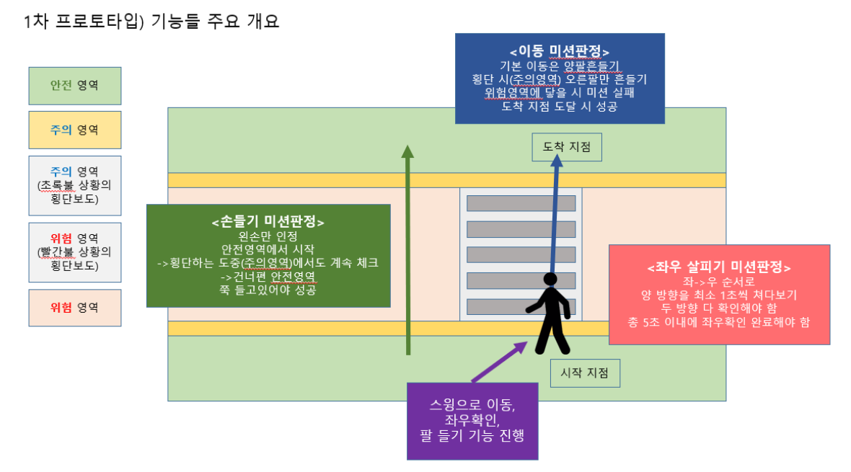
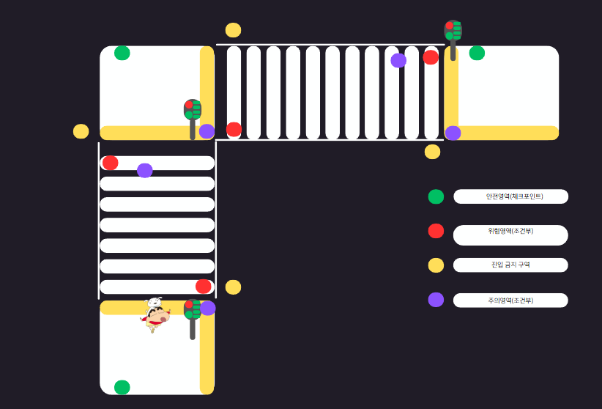

배경 정지 / NPC만 움직이며 설명(안전가이드) |  | 하이라이팅 관련(커서 올리기 -> 반응)

이동관련

바라보는 방향으로 이동(컨트롤러에서 특정키를 입력시) | 바라보는 방향과 관계없이 이동(전진하면서 주변 둘러볼수있게) ->기본이동

 |  |  |  | ㅇㅇ

시야관련

성인시점 | 아이시점 |  | 인게임 시야 예시
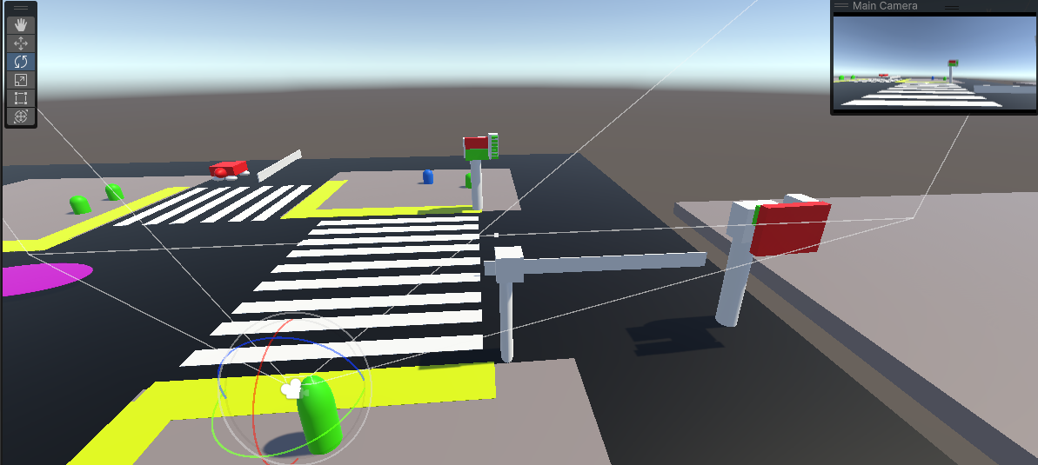
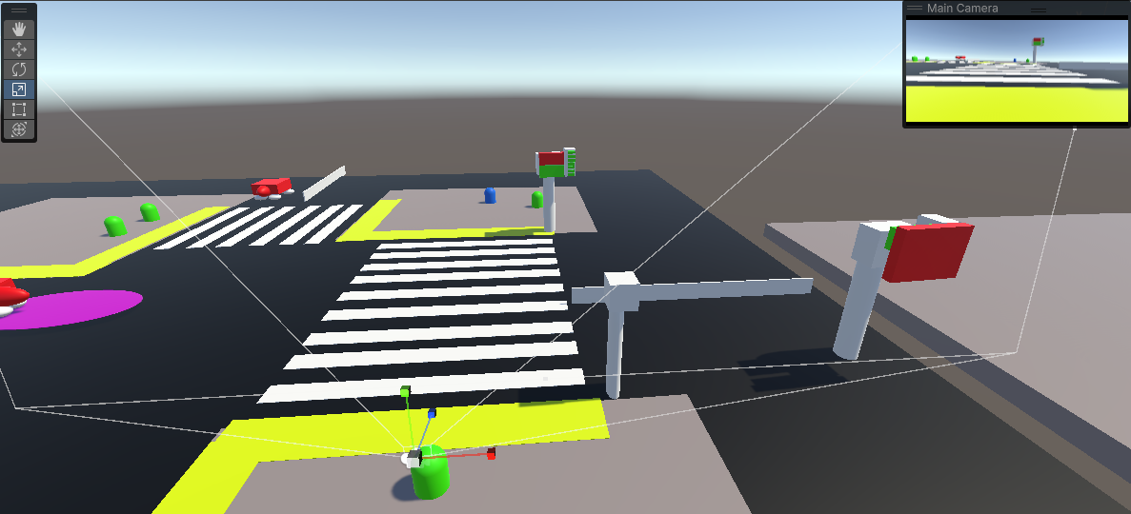

환경설정 관련

색약관련1 |  |  | 색약관련2



저장관련

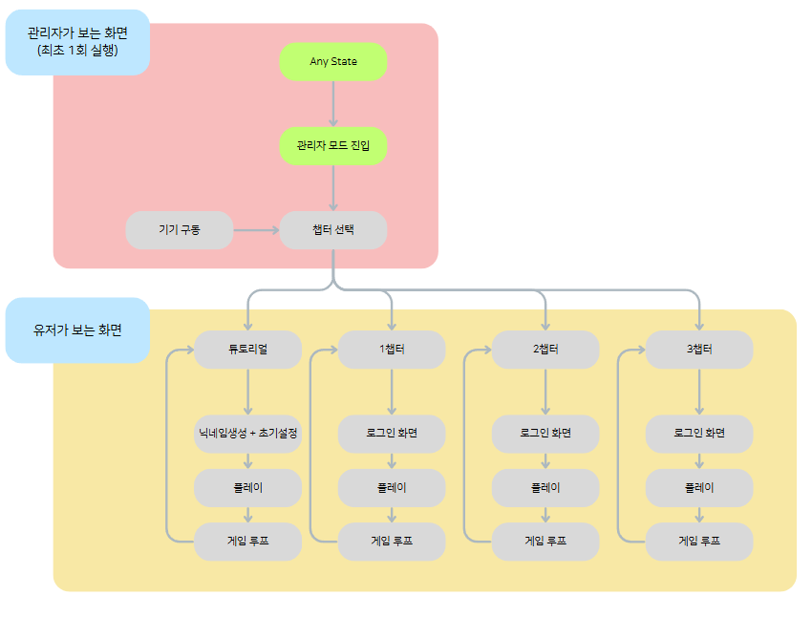
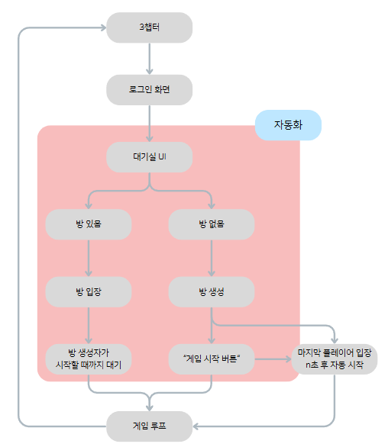
코어루프

